result QAS
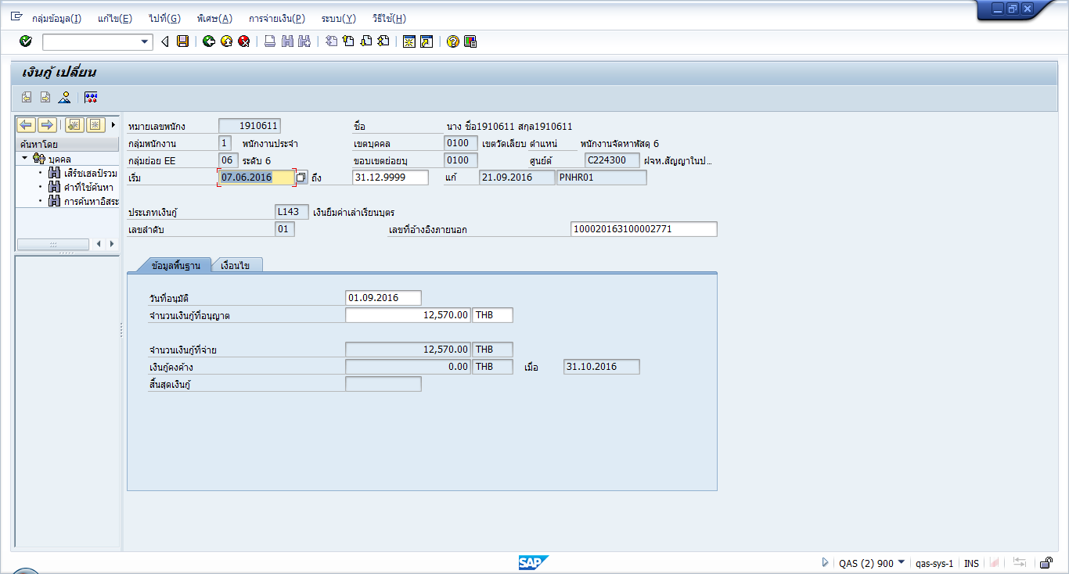

run py month 8.2016

IT45




IT78
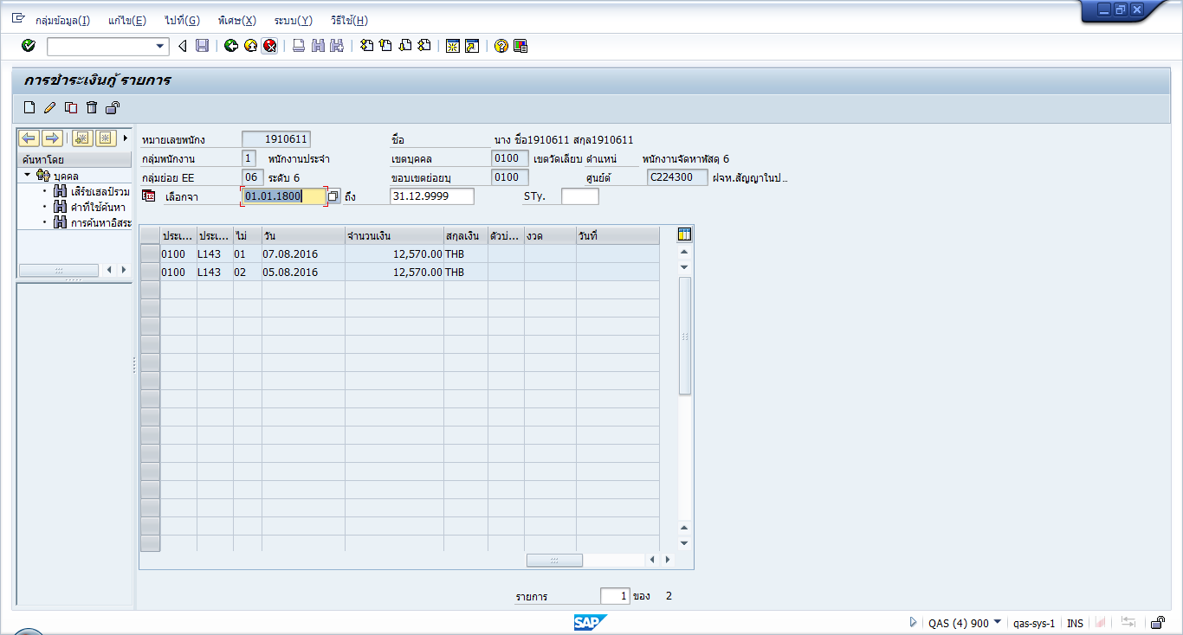

IT9100
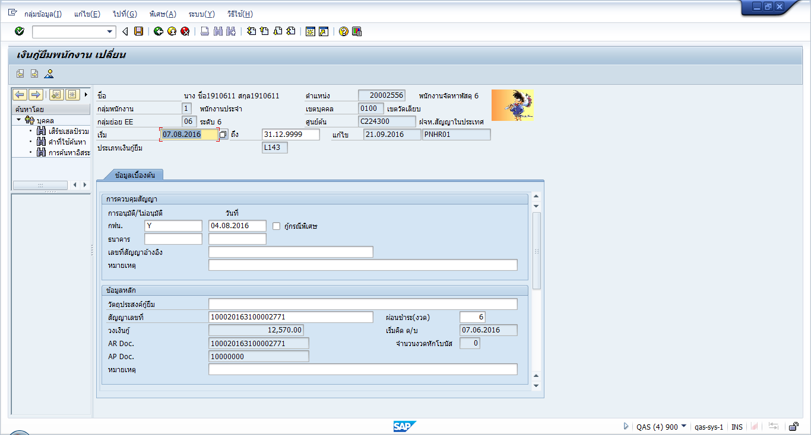



Result
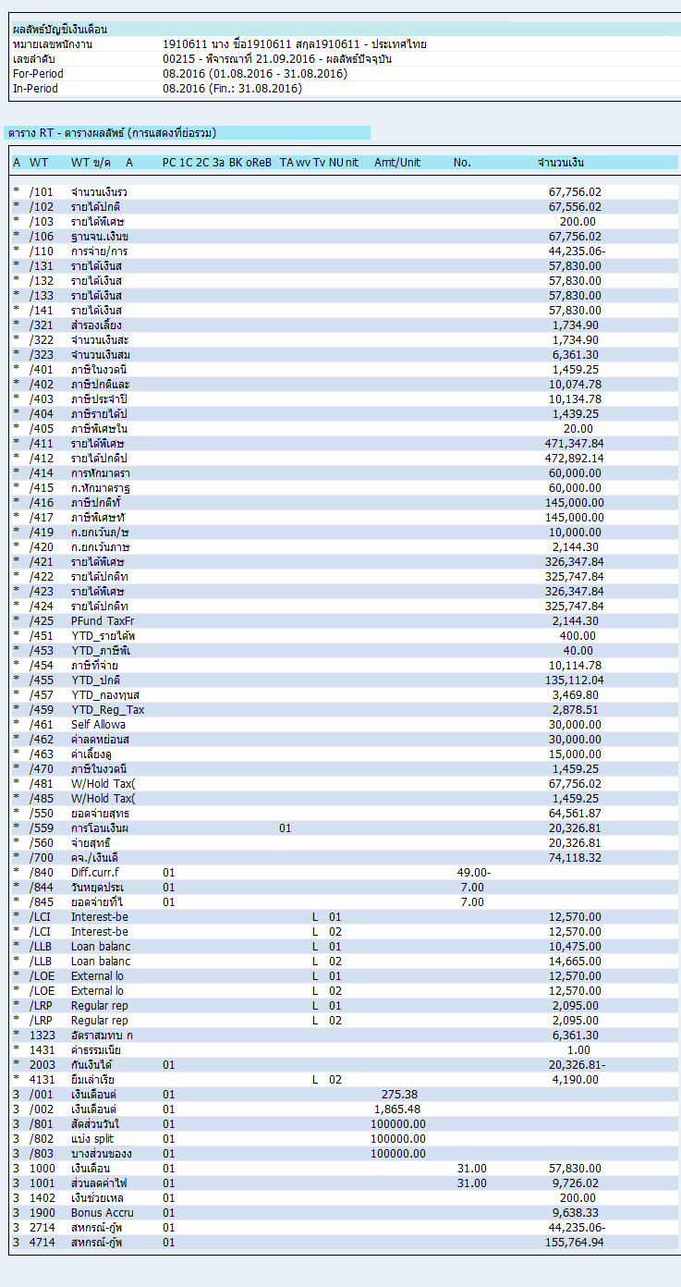

Run PY 09.2016

IT78
เพิ่มข้อมูล it 78 เพือเคลียร์สัญญาเบอร์ 2 แต่ใส่ซ้ำ 2 เรคคอร์ด เป็นยอด 2,095 *2 = 4,190 บาท
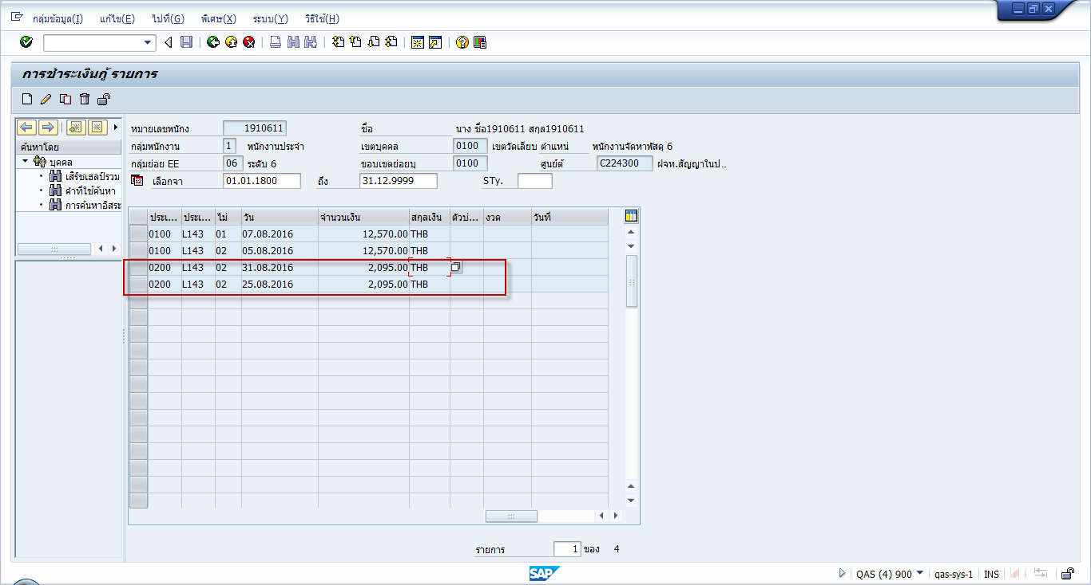

IT45




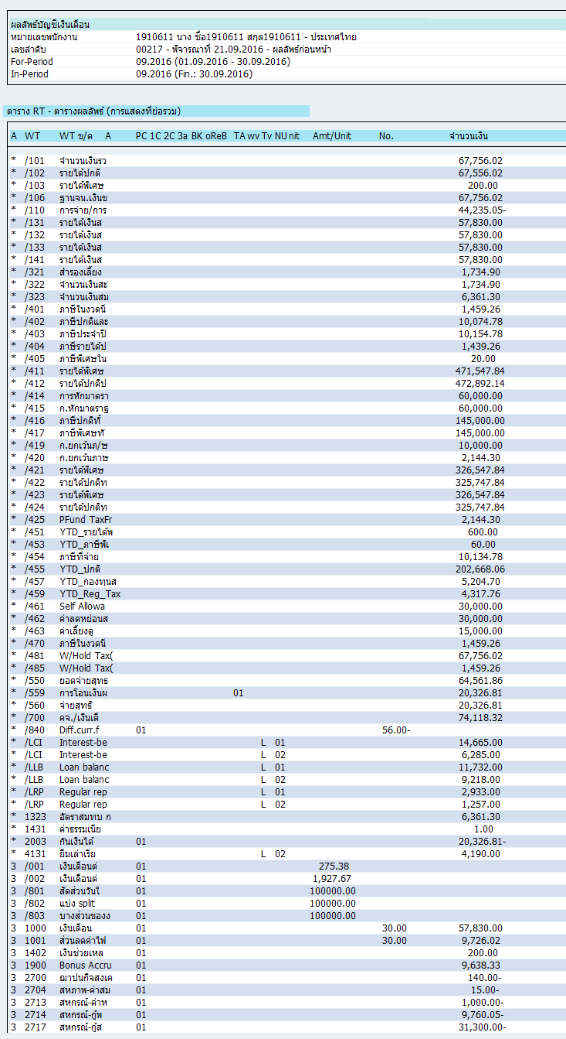

PY month 10.2016

